アクティビティ図
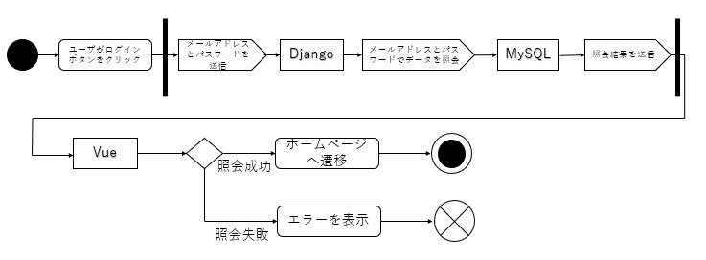
ログイン

シーケンス図
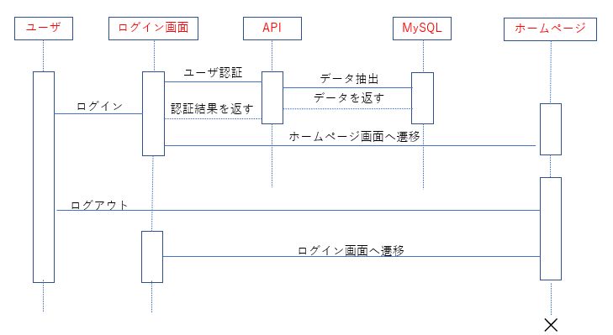
ログイン

画面詳細項目
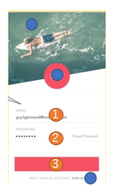

 | 画面名 | No | 項目名 | 機能 | 備考
 | ログイン画面 | 1 | メールアドレスフォーム | メールアドレスを入力
 |  | 2 | パスワードフォーム | パスワードを入力
 |  | 3 | ログインボタン | ログインボタン

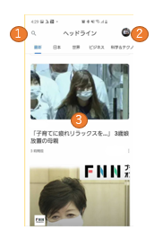

 | 画面名 | No | 項目名 | 機能 | 備考
 | ホームページ画面 | 1 | 検索ボタン | 検索画面へ遷移
 |  | 2 | ユーザアイコン | ボタン押下で④⑤⑥のボタンが表示される | ポップアップ表示を想定している
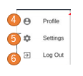 |  | 3 | ニュースの見出し | 画像と見出しを表示。 クリックするとニュース詳細画面へ遷移
 |  | 4 | プロファイルボタン | 見せかけの表示
 |  | 5 | 設定ボタン | 見せかけの表示
 |  | 6 | ログアウトボタン | ログアウトする | ログアウト後はログイン画面へ遷移する。

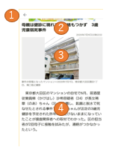

 | 画面名 | No | 項目名 | 機能 | 備考
 | ニュース詳細画面 | 1 | 戻るボタン | ホームページ画面(ニュース一覧)へ遷移する。
 |  | 2 | 見出し | ニュースの見出しを表示
 |  | 3 | イメージ画像 | イメージ画像を表示
 |  | 4 | 本文 | 本文を表示



 | 画面名 | No | 項目名 | 機能 | 備考
 | 検索画面 | 1 | 戻るボタン | ホームページ画面へ遷移する。
 |  | 2 | 検索フォーム | 検索したいキーワードを入力する

